tydzien 1
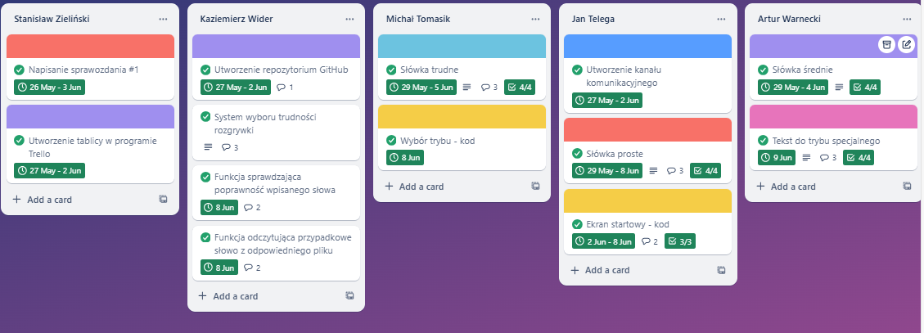
lp. | Zadanie- Sprint 1 | Kto wykonuje? | Priorytet
1 | Utworzenie tablicy kanbanowej | Stanisław | Niski
2 | Utworzenie listy słówek prostych | Jan | Niski
3 | Utworzenie listy słówek średnich | Artur | Niski
4 | Utworzenie listy słówek trudnych | Michał | Niski
5 | Napisanie tekstów do trybu specjalnego | Artur | Niski
6 | Napisanie kodu realizującego ekran startowy | Jan | Średni
7 | Napisanie kodu realizującego wybór trybu gry | Michał | Średni
8 | Napisanie kodu realizującego wybór trudności rozgrywki | Kazimierz | Średni
9 | Napisanie funkcji sprawdzającej poprawność wpisanego słowa | Kazimierz | Średni
10 | Napisanie funkcji odczytującej przypadkowe słowo z odpowiedniego pliku | Kazimierz | Średni
11 | Napisanie raportu #1 | Stanisław | Średni
12 | Utworzenie kanału do komunijkacji | Jan | Wysoki
13 | Utworzenie repozytorium w Githubie | Kazimierz | Wysoki
14
15
16
17

